Лист1
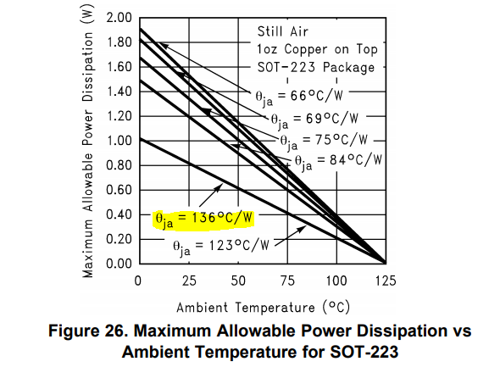
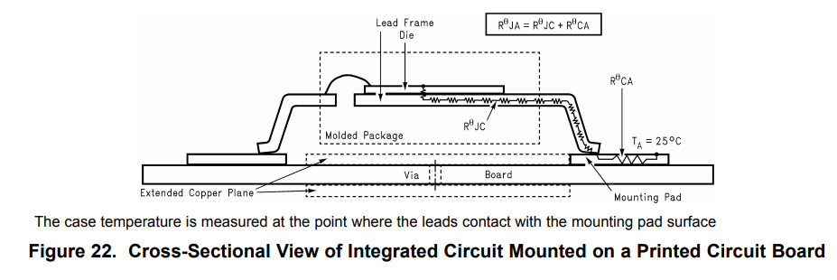
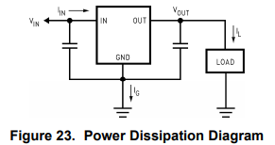
Тепловой расчет линейного стабилизатора напряжения
Тихонов Е.Н.
2019-02-18

RθJA | 123 | C°/W | Junction-to-ambient thermal resistance
Ta= | 80 | C° | ambient temp

Uin= | 15 | V | input voltage
Uout= | 5 | V | output voltage
Iload= | 0.01 | A | load
Ignd= | 0.005 | A | regulator self current

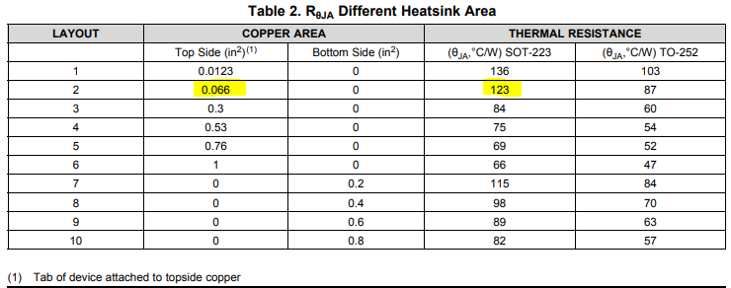

Pd= | 0.175 |  | LDO power dissipation
Tj= | 101.525 | C° | junction temperature (125 max)

 |  |  |  | наша площадь = | 52.3 | мм2
 |  |  |  | в дюймах= | 0.08106516213 | in2

